批注
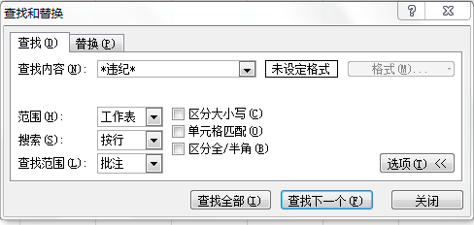
工号 | 部门 | 职位 | 入职时间 | 最后工作日 | 离职原因
A0798 | 财务 | 专员 | 2008-07-22 | 2012-05-13 | 合同到期
A0396 | 行政 | 专员 | 2005-04-03 | 2012-02-22 | 辞职
A0136 | 销售 | 小区经理 | 2003-02-13 | 2012-02-10 | 辞退
A0851 | 市场 | 高级专员 | 2008-12-28 | 2012-03-10 | 合同到期
A0489 | 销售 | 小区经理 | 2006-01-07 | 2012-02-10 | 辞职
A0972 | 人事 | 经理 | 2009-12-26 | 2012-11-23 | 辞职
A0843 | 销售 | 销售助理 | 2008-12-04 | 2012-08-13 | 辞退

排序
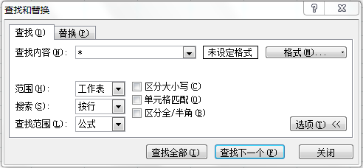
客户代码 | 年度 | 月份 | 进货额
NCS0715 | 2013 | 4 | 377,148
NCS0948 | 2013 | 4 | 675,008
NCS0666 | 2013 | 4 | 580,212
NCS0488 | 2013 | 4 | 992,674
NCS0389 | 2013 | 4 | 337,520
NCS0847 | 2013 | 4 | 253,055
NCS0468 | 2013 | 4 | 405,141

